Trang_bìa
Posts and Telecommunications Institute of Technology |  |  |  |  |  |  | Thiết kế |  | Tài liệu phát triển |  | Tên hệ thống |  |  | Tìm việc và người giúp việc |  |  |  | Người tạo |  | TrungNH | Ngày tạo |  | 2018-01-10
 |  |  |  |  |  |  |  |  |  |  |  |  |  |  |  |  |  | Người cập nhật |  |  | Ngày cập nhật
 |  |  |  |  |  |  |  |  |  |  | Màn hình (ID) |  |  | Update_Info_Employee |  | Màn hình (Tên) |  | Cập nhật thông tin người lao động

 | QUAN LY SINH VIEN Tài liệu phát triển hệ thống

 | Version 1.0

 |  |  |  |  |  |  |  |  |  | 1. Mục đích |  |  |  | 7. Giao diện màn hình
 |  |  |  |  |  |  |  |  |  | 2. Giới hạn hoạt động |  |  |  | 8. Danh sách hạng mục
 |  |  |  |  |  |  |  |  |  | 3. Giới hạn hệ thống |  |  |  | 9. Khái quát chức năng
 |  |  |  |  |  |  |  |  |  | 4. Chức năng liên quan |  |  |  | 10. Xử lý chi tiết
 |  |  |  |  |  |  |  |  |  | 5. Không bao gồm
 |  |  |  |  |  |  |  |  |  | 6. Sơ đồ

Posts and Telecommunications Institute of Technology |  |  |  |  |  |  | Thiết kế |  | Tài liệu phát triển |  | Tên hệ thống |  |  | Tìm kiếm việc và người giúp việc |  |  |  | Người tạo |  | TrungNH | Ngày tạo |  | 2018-01-10
 |  |  |  |  |  |  |  |  |  |  |  |  |  |  |  |  |  | Người cập nhật |  |  | Ngày cập nhật
 |  |  |  |  |  |  |  |  |  |  | Màn hình (ID) |  |  | Update_Info_Employee |  | Màn hình (Tên) |  | Cập nhật thông tin người lao động

 | Lịch sử chỉnh sửa

 | Ver |  | Ngày cập nhật |  |  | Nội dung cập nhật |  |  |  |  |  |  |  | Người cập nhật
 |  |  |  |  |  |  |  |  |  |  |  |  |  |  | Ngày duyệt |  | Người duyệt |  | Ngày duyệt |  |  | Người duyệt
 | 1 |  | 2018-01-10 |  |  | Tạo mới |  |  |  |  |  |  |  | TrungNH

 | 2 |  | 2018-05-10 |  |  | Update (6) (7) (8) (9) (10) |  |  |  |  |  |  |  | TrungNH

Posts and Telecommunications Institute of Technology |  |  |  |  |  |  | Thiết kế |  | Tài liệu phát triển |  | Tên hệ thống |  |  | Gas Cylinder Management System |  |  |  | Người tạo |  | TrungNH | Ngày tạo |  | 2018-01-10
 |  |  |  |  |  |  |  |  |  |  |  |  |  |  |  |  |  | Người cập nhật |  |  | Ngày cập nhật
 |  |  |  |  |  |  |  |  |  |  | Màn hình (ID) |  |  | Update_Info_Employee |  | Màn hình (Tên) |  | Cập nhật thông tin người lao động

 | 1. Mục đích
 |  | - Dùng để người lao động cập nhật hồ sơ cá nhân, công khai hồ sơ
 |  | - Người lao động nhập tất cả các thông tin cơ bản và các thông tin về công việc đã từng làm.
 |  | - Trong trường hợp người lao động muốn công khai hồ sơ của mình, thì bắt buộc người lao động phải điền đủ các trường dữ liệu bắt buộc
 |  | - Sau khi nhất nút hoàn tất, hệ thống sẽ kiểm tra
 |  |  | + Trường hợp phát sinh lỗi, hệ thống sẽ thông báo lỗi cho người dùng tại màn hình này.
 |  |  | + Nếu hoàn tất (cập nhật dữ liệu thành công), hệ thống sẽ quay lại màn hình chính

 | 2. Giới hạn hoạt động
 |  | Không có

 | 3. Giới hạn hệ thống
 |  | Không có

 | 4. Chức năng liên quan
 |  | Chụp ảnh Camera
 |  | Lấy ảnh từ Gallery

 | 5. Không bao gồm
 |  | Không có

Posts and Telecommunications Institute of Technology |  |  |  |  |  |  | Thiết kế |  | Tài liệu phát triển |  | Tên hệ thống |  |  | Gas Cylinder Management System |  |  |  | Người tạo |  | TrungNH | Ngày tạo |  | 2018-01-10
 |  |  |  |  |  |  |  |  |  |  |  |  |  |  |  |  |  | Người cập nhật |  |  | Ngày cập nhật
 |  |  |  |  |  |  |  |  |  |  | Màn hình (ID) |  |  | Update_Info_Employee |  | Màn hình (Tên) |  | Cập nhật thông tin người lao động

Màn hình cập nhật thông tin
 | 6. Sơ đồ

Khởi động
hệ thống

Màn hình chính

Address
Employee
JobType

 | Table

 |  |  | № | Loại | Tên |  |  |  |  |  |  | I/O | Ghi Chú
 |  |  | 1 | M | Employee |  |  | Table quản lý thông tin người lao động |  |  |  | I/O
 |  |  | 2 | M | Address |  |  | Table chứa danh sách quận/huyện |  |  |  | I
 |  |  | 4 | M | JobType |  |  | Table chứa danh sách loại công việc |  |  |  | I
 |  |  | 5
 |  |  | 6
 |  |  | 7
 |  |  | 8
 |  |  | 9
 |  |  | 10

 |  |  |  | ※ Loại (M: Master / T: Transaction table / Ⅰ: INI file / W: work table / V: view / S: stored procedures / L: SQL loader / F: file)

Thiết_kế
Posts and Telecommunications Institute of Technology |  |  |  | Thiết kế |  |  | Tài liệu phát triển |  |  |  |  | Tên hệ thống |  |  | Tìm việc và người giúp việc |  |  | Người tạo | TrungNH | Ngày tạo | 2018-01-10
 |  |  |  |  |  |  |  |  |  |  |  |  |  |  |  |  |  | Người cập nhật |  | Ngày cập nhật
 |  |  |  |  |  |  |  |  |  |  |  | Màn hình (ID) |  |  | Update_Info_Employee |  | Màn hình (Tên) | Cập nhật thông tin người lao động

 | 7. Giao diện

 |  |  |  |  |  | *Hình giao diện chính

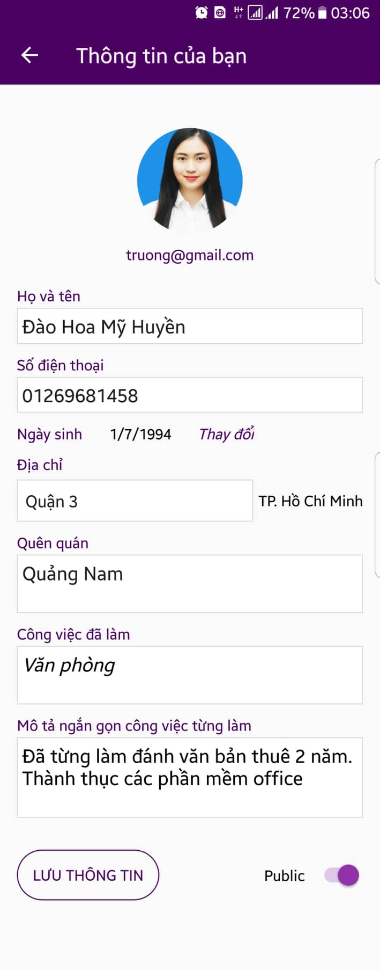

Posts and Telecommunications Institute of Technology |  |  |  | Thiết kế |  |  | Tài liệu phát triển |  |  |  |  | Tên hệ thống |  |  | Tìm việc và người giúp việc |  |  | Người tạo | TrungNH | Ngày tạo | 2018-01-10
 |  |  |  |  |  |  |  |  |  |  |  |  |  |  |  |  |  | Người cập nhật |  | Ngày cập nhật
 |  |  |  |  |  |  |  |  |  |  |  | Màn hình (ID) |  |  | Update_Info_Employee |  | Màn hình (Tên) | Cập nhật thông tin người lao động

 | 8. Danh sách hạng mục

 |  | [Vùng hiển thị cố định]
 |  | № | Tên hạng mục |  | Control |  |  |  |  | Nội dung hiển thị |  |  |  |  |  |  | Ý nghĩa
 |  | 1 | Họ và tên |  | TextView |  |  |  |  | Họ và tên |  |  |  |  |  |  | Mô tả nội dung nhập cho người dùng
 |  | 2 | Số điện thoại |  | TextView |  |  |  |  | Số điện thoại |  |  |  |  |  |  | Mô tả nội dung nhập cho người dùng
 |  | 3 | Ngày sinh |  | TextView |  |  |  |  | Ngày sinh |  |  |  |  |  |  | Mô tả nội dung nhập cho người dùng
 |  | 4 | Địa chỉ |  | TextView |  |  |  |  | Địa chỉ |  |  |  |  |  |  | Mô tả nội dung nhập cho người dùng
 |  | 5 | Quê quán |  | TextView |  |  |  |  | Quê quán |  |  |  |  |  |  | Mô tả nội dung nhập cho người dùng
 |  | 6 | Công việc đã làm |  | TextView |  |  |  |  | Công việc từng làm |  |  |  |  |  |  | Mô tả nội dung nhập cho người dùng
 |  | 7 | Mô tả công việc từng làm |  | TextView |  |  |  |  | Mô tả công việc từng làm |  |  |  |  |  |  | Mô tả nội dung nhập cho người dùng
 |  | 8 | Public |  | TextView |  |  |  |  | Public |  |  |  |  |  |  | Mô tả nội dung nhập cho người dùng

 |  | [Vùng nhập]
 |  | № | Tên hạng mục | Loại dữ liệu | Độ dài |  |  | Bắt buộc |  |  | I/O | Control |  | Format |  | Ghi chú
 |  | 1 | Hình đại diện | Image |  |  |  |  |  |  | Out | ImageView
 |  | 2 | Email | Chuỗi chữ | 64 |  |  |  | Y |  | Out | TextView
 |  | 3 | Họ và tên | Chuỗi chữ | 30 |  |  |  | Y |  | In/Out | EditText
 |  | 4 | Số điện thoại | Chuỗi số | 10 , 11 |  |  |  | Y |  | In/Out | EditText
 |  | 5 | Ngày sinh | Chuỗi kí tự |  | 15 |  |  |  |  | Out | TextView |  | dd/mm/yyyy
 |  | 6 | Địa chỉ | Chuỗi chữ | 30 |  |  |  |  |  | In/Out | Spinner
 |  | 7 | Quê quán | Chuỗi chữ | 64 |  |  |  | Y |  | In/Out | EditText
 |  | 8 | Công việc đã làm | Chuỗi chữ | 100 |  |  |  |  |  | Out | TextView
 |  | 9 | Mô tả công việc | Chuỗi chữ |  | 255 |  |  |  |  | In/Out | EditText

 |  | [Vùng nút]
 |  | № | Tên hạng mục |  | Control |  |  |  |  |  |  |  | Ghi chú
 |  | 1 | Đổi avatar |  | ImageView
 |  | 2 | Đổi ngày sinh |  | TextView
 |  | 3 | Đổi địa chỉ |  | Spinner
 |  | 4 | Thay đổi công việc từng làm |  | TextView
 |  | 5 | Công khai hồ sơ |  | Switch
 |  | 6 | Lưu thông tin |  | Button

Posts and Telecommunications Institute of Technology |  |  |  | Thiết kế |  |  | Tài liệu phát triển |  |  |  |  | Tên hệ thống |  |  | Tìm việc và người giúp việc |  |  | Người tạo | TrungNH | Ngày tạo | 2018-01-10
 |  |  |  |  |  |  |  |  |  |  |  |  |  |  |  |  |  | Người cập nhật |  | Ngày cập nhật
 |  |  |  |  |  |  |  |  |  |  |  | Màn hình (ID) |  |  | Update_Info_Employee |  | Màn hình (Tên) | Cập nhật thông tin người lao động

 | 9. Khái quát chức năng
 |  | (1) Hiển thị ban đầu
 |  |  | 1. Hiển thị màn hình ở trạng thái ban đầu

 |  | (2) Thay đổi ảnh đại diện
 |  |  | 1. Nhấn vào ảnh avatar để thay đổi ảnh
 |  |  | 2. Xin cấp quyền quyền sử dụng camera hoặc gallery từ hệ thống,
 |  |  | Nếu ứng dụng không được cấp quyền thì thông báo cho người dùng
 |  |  | Ngược lại, nhận hình ảnh trả về từ ứng dụng hệ thống và hiển thị lên ImageView

 |  | (3) Thay đổi ngày sinh
 |  |  | 1. Nhấn vào TextView "Thay đổi" để thay đổi ngày sinh
 |  |  | 2. Hiển thị DatePicker để người dùng chọn ngày, tháng, năm.
 |  |  | Sau khi chọn hoàn tất hiển thị kết quả ra view

 |  | (4) Thay đổi địa chỉ
 |  |  | 1. Nhấn vào TextView Địa chỉ để thay đổi
 |  |  | 2. Hiển thị danh sách các quận/huyện
 |  |  | Sau khi người dùng chọn hoàn tất, nội dung sẽ hiển thị ra view

 |  | (5) Cập nhật công việc từng làm
 |  |  | 1. Nhấn vào TextView "Công việc" để thay đổi
 |  |  | 2. Hiển thị danh sách các loại công việc
 |  |  | Trên danh sách đó, người dùng có thể chọn nhiều loại công việc
 |  |  | Sau khi chọn, hiển thị tên các công việc ra view

 |  | (6) Lưu hồ sơ của người dùng
 |  |  | 1. Nhấn button "Lưu Thông Tin" để xử lý
 |  |  | 2. Kiểm tra thông tin ở các trường bắt buộc
 |  |  | Nếu có lỗi, thông báo lỗi tại màn hình này
 |  |  | Lưu thành công thì quay lại màn hình chính của ứng dụng

Posts and Telecommunications Institute of Technology |  |  |  | Thiết kế |  |  | Tài liệu phát triển |  |  |  |  | Tên hệ thống |  |  | Tìm việc và người giúp việc |  |  | Người tạo | TrungNH | Ngày tạo | 2018-01-10
 |  |  |  |  |  |  |  |  |  |  |  |  |  |  |  |  |  | Người cập nhật |  | Ngày cập nhật
 |  |  |  |  |  |  |  |  |  |  |  | Màn hình (ID) |  |  | Update_Info_Employee |  | Màn hình (Tên) | Cập nhật thông tin người lao động

 | 10. Xử lý chi tiết
 |  | (1) Hiển thị ban đầu
 |  |  | Xem chi tiết
 |  | (2) Thay đổi ảnh đại diện
 |  |  | Xem chi tiết
 |  | (3) Thay đổi ngày sinh
 |  |  | Xem chi tiết
 |  | (4) Thay đổi địa chỉ (Quận/huyện)
 |  |  | Xem chi tiết
 |  | (5) Cập nhật công việc từng làm
 |  |  | Xem chi tiết
 |  | (6) Lưu hồ sơ
 |  |  | Xem chi tiết

Xử lý 10.2
Posts and Telecommunications Institute of Technology |  |  |  |  | Thiết kế |  | Tài liệu phát triển | Tên hệ thống | Tìm việc và người giúp việc |  | Người tạo | TrungNH | Ngày tạo | 2018-01-10
 |  |  |  |  |  |  |  |  |  |  | Người cập nhật |  | Ngày cập nhật
 |  |  |  |  |  |  |  | Màn hình (ID) | Update_Info_Employee | Màn hình (Tên) | Cập nhật thông tin người lao động

 | 10. Xử lý chi tiết
 |  | (2) Thay đổi ảnh đại diện
 |  |  | 1. Nhấn avatar để thực hiện xử lý
 |  |  | 2. Hiển thị dialog để người dùng chọn option (Chụp ảnh, Chọn ảnh có sẵn)
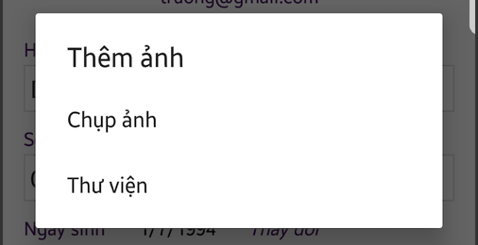

 |  |  |  | Giao diện minh hoạ

 |  |  | 3. Kiểm tra Permission để thực hiện chụp hoặc chọn ảnh có sẵn

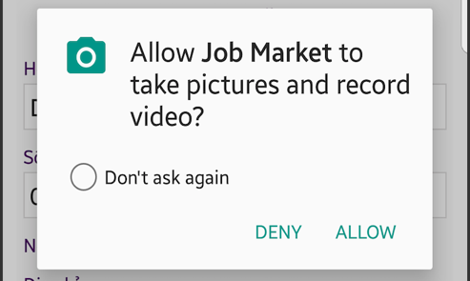
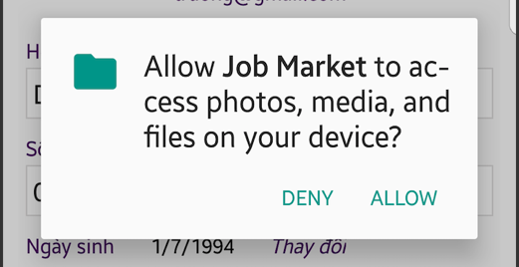

 |  |  |  |  |  | Giao diện minh hoạ

 |  |  | 4. Uỷ quyền thực hiện chức năng cho ứng dụng hệ thống (Camera, Gallery)
 |  |  | 5. Nhận kết quả trả về từ ứng dụng hệ thống (Camera, Gallery) và hiển thị lên ImageView

Xử lý 10.3
Posts and Telecommunications Institute of Technology |  |  |  |  |  |  | Thiết kế | Tài liệu phát triển | Tên hệ thống | Tìm việc và người giúp việc |  | Người tạo | TrungNH | Ngày tạo | 2018-01-10
 |  |  |  |  |  |  |  |  |  |  |  | Người cập nhật |  | Ngày cập nhật
 |  |  |  |  |  |  |  |  | Màn hình (ID) | Update_Info_Employee | Màn hình (Tên) | Cập nhật thông tin người lao động

 | 10. Xử lý chi tiết
 |  | (3) Thay đổi ngày sinh
 |  |  | 1. Nhấn vào TextView "Thay đổi" để thay đổi ngày sinh
 |  |  | 2. Hiển thị DatePicker để người dùng chọn ngày, tháng năm
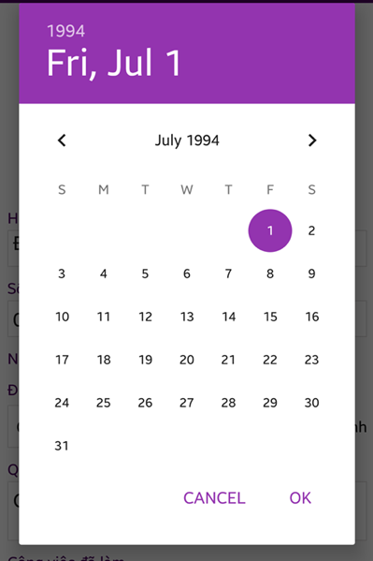

 |  |  |  |  |  | Hình minh hoạ
 |  |  |  | a. Hiển thị ngày sinh user trên DatePicker
 |  |  |  | b. Xử lý button OK
 |  |  |  |  | Hiển thị ngày đã chọn ra View
 |  |  |  | c. Xử lý button CANCEL
 |  |  |  |  | Quay lại trạng thái ban đầu

 |  | (5) Cập nhật công việc từng làm
 |  |  | 1. Hiển thị Alert MultiChoose

 |  |  |  |  |  | Giao diện minh hoạ

 |  |  |  | a. Xử lý button "XOÁ TẤT CẢ"
 |  |  |  |  | Bỏ chọn tất cả các item
 |  |  |  | b. Xử lý button "HOÀN TẤT"
 |  |  |  |  | Hiển thị các tên các item đã chọn ra TextView

Xử lý 10.4
Posts and Telecommunications Institute of Technology |  |  |  |  | Thiết kế | Tài liệu phát triển | Tên hệ thống | Tìm việc và người giúp việc |  | Người tạo | TrungNH | Ngày tạo | 2018-01-10
 |  |  |  |  |  |  |  |  |  | Người cập nhật |  | Ngày cập nhật
 |  |  |  |  |  |  | Màn hình (ID) | Update_Info_Employee | Màn hình (Tên) | Cập nhật thông tin người lao động

 | 10. Xử lý chi tiết
 |  | (4) Thay đổi địa chỉ (Quận/huyện)
 |  |  | 1. Hiển thị Spinner danh sách các quận/huyện cho người dùng chọn
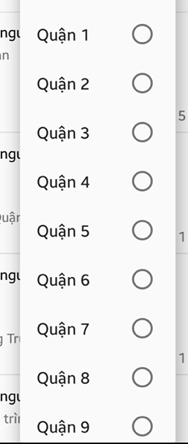

 |  |  |  | Hình minh hoạ
 |  |  | 2. Lưu lại lựa chọn của người dùng

Xử lý 10.5
Posts and Telecommunications Institute of Technology |  |  |  |  |  | Thiết kế | Tài liệu phát triển | Tên hệ thống | Tìm việc và người giúp việc |  | Người tạo | TrungNH | Ngày tạo | 2018-01-10
 |  |  |  |  |  |  |  |  |  |  | Người cập nhật |  | Ngày cập nhật
 |  |  |  |  |  |  |  | Màn hình (ID) | Update_Info_Employee | Màn hình (Tên) | Cập nhật thông tin người lao động

 | 10. Xử lý chi tiết
 |  | (5) Cập nhật công việc từng làm
 |  |  | 1. Hiển thị Alert MultiChoose

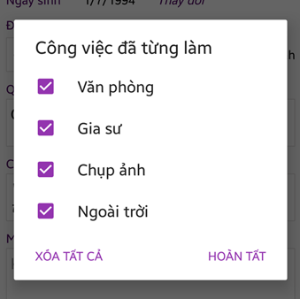

 |  |  |  |  | Giao diện minh hoạ

 |  |  |  | a. Xử lý button "XOÁ TẤT CẢ"
 |  |  |  |  | Bỏ chọn tất cả các item
 |  |  |  | b. Xử lý button "HOÀN TẤT"
 |  |  |  |  | Hiển thị các tên các item đã chọn ra TextView

